16 days non standart
UKRKI/RFQ/2023 - 156 ANNEX C – Financial Offer form/ДОДАТОК А – Форма фінансової пропозиції
No. | The scope of materials/Обсяг матеріалів |  | Example | Item specification/Специфікація матеріалів (ENG) | Item specification/Специфікація матеріалів (UKR) | Quantity/Кількість, (Pieces)/шт | Delivery Location/Місце доставки | Packaging/Упаковка | Unit/Од. вим. | Unit Price (UAH) excl. VAT, DAP price/Ціна за одиницю (UAH) без ПДВ, ціна DAP | Total Cost (UAH), excl. VAT, DAP Price/Загальна вартість (UAH), без ПДВ, Ціна DAP
I. | PRINTING MATERIALS/ПОЛІГРАФІЧНА ПРОДУКЦІЯ
 | ENG | UKR | Приклад | Item specification/Специфікація матеріалів (ENG) | Item specification/Специфікація матеріалів (UKR) | Quantity/Кількість, (Pieces)/шт | Delivery Location/Місце доставки | Packaging/Упаковка | Unit/Од. вим. | Unit Price (UAH) excl. VAT, DAP price/Ціна за одиницю (UAH) без ПДВ, ціна DAP | Total Cost (UAH), excl. VAT, DAP Price/Загальна вартість (UAH), без ПДВ, Ціна DAP
1 | Roll-up (16 Days of Activism) | Ролапи (16 днів активізму) | 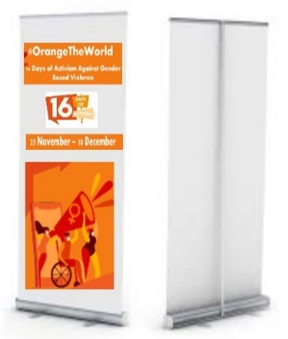 | Only CANVAS!!! "Roll-up size 80x200 cm. Roll-up color - white. The material - polyester. On a white background, colored logos of 16 days and UNHCR (80% of it) in the center along with the theme phrase." | ТІЛЬКИ ПОЛОТНО!!! Roll-up розміром 80х200 см. Колір Roll-up білий. Матеріал полотна - Поліестер. На білому фоні кольорові логотипи 16 days та УВКБ ООН у центрі разом з тематичною фразою(розмір друку 80%). | 9 | 75 Zhylyanska St., Kyiv, UNHCR office/вул. Жилянська 7, Київ, офіс УВКБ ООН | 1 roll/ pack | pcs./шт. |  | UAH -
2 | Instagram frame for a photo | Инстаграм-рамка для фото | 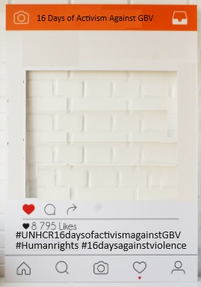 | Material - plastic, Frame color - white Topper color - orange Size - 120x85 cm Thickness - 5 mm. Text on the frame - 40% - hashtags - #16DaysOfActivism #OrangeTheWorld #UNHCR #UNITEtoENDVIOLENCE | Матеріал - пластик, Колір рамки - білий Колір верхньої лінії - помаранчевий Розмір - 120х85 см Товщина - 5 мм. Текст на рамці - 40% hashtags - #16DaysOfActivism #OrangeTheWorld #UNHCR #UNITEtoENDVIOLENCE | 1 | 75 Zhylyanska St., Kyiv, UNHCR office/вул. Жилянська 7, Київ, офіс УВКБ ООН | 1 roll/ pack | pcs./шт. |  | UAH -
3 | Reflect bracelets with 16 days and UNHCR logos | Рефлекторний браслет з логотипами |  | Reflex bracelet 24 cm in length and 3 cm in width with the logos of 16 Days of Activism and UNHCR, phone number (0 800 30 77 11) and a thematic phrase | Рефлекторний браслет розміром 24 см в довжину і 3 сантиметри в ширину з логотипами 16 днів активізму та логотипом УВКБ, номером телефону (0 800 30 77 11) та тематичною фразою | 1300 | 75 Zhylyanska St., Kyiv, UNHCR office/вул. Жилянська 7, Київ, офіс УВКБ ООН | 50 per one pack | pcs./шт. |  | UAH -
4 | Anti-stress balls with UNHCR and 16 days logos | 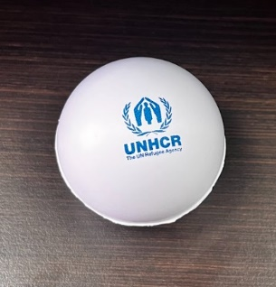 Антистресові мячі з логотипом УВКБ ООН та "16 днів |  | White color ball, 7 cm diameter, two colored logos (UNHCR logo and 16 Days logo) on the opposite sides of the ball. Logo size - 2*2 cm. Under UNHCR logo - phone number (0 800 30 77 11) all in blue color | М'яч білого кольору, діаметром 7 см, два кольорові логотипи (логотип УВКБ ООН та логотип "16 днів") на опозитних сторонах. Розмір логотипів - 2*2 см. Під логотипом УВКБ ООН - номер телефону (0 800 30 77 11) | 2300 | 75 Zhylyanska St., Kyiv, UNHCR office/вул. Жилянська 7, Київ, офіс УВКБ ООН | 50 per one pack | pcs./шт. |  | UAH -
5 | Mirror with QR code | Дзеркало з QR-кодом | 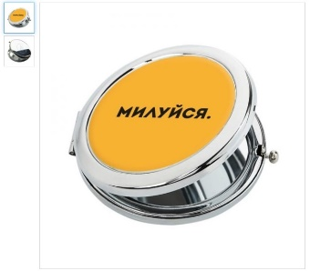 | "Mirror with QR code; mirror top color - orange; Without text on the top of mirror mirror size - 7 cm; mirror material - metal; QR code size 1*1 cm inside the mirror" | "Дзеркало з QR-кодом; колір дзеркала - помаранчевий; Без тексту на верхній частині дзеркала розмір дзеркала - 7 см; матеріал дзеркала - метал; розмір QR-коду 1*1 см всередині дзеркала" | 1000 | 75 Zhylyanska St., Kyiv, UNHCR office/вул. Жилянська 7, Київ, офіс УВКБ ООН | 50 per one pack | pcs./шт. |  | UAH -
6 | Plastic folder A4 with a button | Пластикова папка А4 на кнопці | 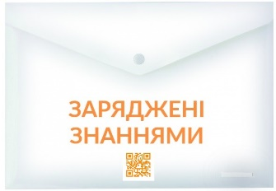 | Transparent plastic folder Ф4 with a button. Printed phrase (approximately 2*10 cm) with an orange QR code with a black outline. The QR code is orange. Near QR code UNHCR logo and phone number (0 800 30 77 11) in black color. | Прозора Пластикова папка Ф4 см з кнопкою. Друкована фраза (приблизно 2*10 см) з QR кодом помаранчевого колору з чорним контуром. QR код помаранчевого кольору. Поруч з QR-кодом логотип УВКБ ООН та номер телефону (0 800 30 77 11) чорного кольору. | 500 | 75 Zhylyanska St., Kyiv, UNHCR office/вул. Жилянська 7, Київ, офіс УВКБ ООН | 50 per one pack | pcs./шт. |  | UAH -
7 | Plastic folder 12*22см with a button | Пластикова папка 12*22см (Євро-конверт) з кнопкою |  | Transparent plastic folder 12*22 cm with a button. Printed phrase (approximately 2*10 cm) with an orange QR code with a black outline. The QR code is orange. Near QR code UNHCR logo and phone number (0 800 30 77 11) in black color. | Прозора Пластикова папка 12*22 см з кнопкою. Друкована фраза (приблизно 2*10 см) з QR кодом помаранчевого колору з чорним контуром. QR код помаранчевого кольору. Поруч з QR-кодом логотип УВКБ ООН та номер телефону (0 800 30 77 11) чорного кольору. | 3000 | 75 Zhylyanska St., Kyiv, UNHCR office/вул. Жилянська 7, Київ, офіс УВКБ ООН | 50 per one pack | pcs./шт. |  | UAH -
8 | Leaflet A4 (GBV) 4 hands | Постер A4 (ГЗН) 4 руки |  | A4, full-color printing on one side, matte printing pape, density - 120 g. - Matte Paper | А4, повноколір, матовий папір для друку, щільність до 120 г. Матовий папір. | 3600 | 75 Zhylyanska St., Kyiv, UNHCR office/вул. Жилянська 7, Київ, офіс УВКБ ООН | 50 per one pack | pcs./шт. |  | UAH -
9 | Leaflet A6 (GBV) 4 hands | Памятка A6 (ГЗН) 4 руки |  | A6, full-color printing on both sides, matte printing paper, density - 150 g, Matte Paper | А6, повноколір, матовий папір для друку, щільність - 150 г. Матовий папір. | 5400 | 75 Zhylyanska St., Kyiv, UNHCR office/вул. Жилянська 7, Київ, офіс УВКБ ООН | 50 per one pack | pcs./шт. |  | UAH -
10 | Backpack with 2 straps | Рюкзак-мешок с 2-мя шлейками | 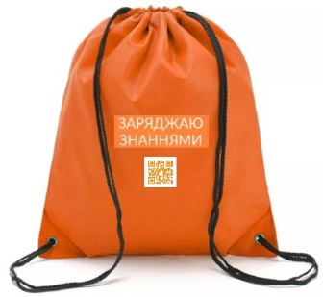 | Backpack with 2 straps with printed phrase (approximately 5*10 cm) with QR code - orange color (QR code size - 4*4cm). Backpack Size: 35*45 cm Backpack Color: orange Material: nylon | "Сумка-рюкзак з 2 шлейками з надрукованою фразою (приблизно 5*10 см) з QR-кодом помаранчевого кольору (Ромзиір QR code - 4*4см). Розмір рюкзака: 35*45 см Колір рюкзака: помаранчевий Матеріал: нейлон" | 234 | 75 Zhylyanska St., Kyiv, UNHCR office/вул. Жилянська 7, Київ, офіс УВКБ ООН | 5 per one pack | pcs./шт. |  | UAH -
11 | Powerbank with printed phrase "Charge with knowledge" and QR code | Павербанк з надрукованим написом "Заряджаю знаннями" та з QR кодом | 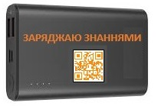 | Powerbank with Capacity: 10000 mAh, black color with printed phrase "Charge with knowledge" and QR code. Powerbank color - black; Printed phrase "Charge with knowledge" and QR code color - orange; Printed phrase "Charge with knowledge" - 2*10 cm. QR code size - 3*3 см | Павербанк ємністю 10000 мАг, чорного кольору з надрукованим написом "Заряджайся знаннями" та QR-кодом. Колір павербанку - чорний; Друкований напис "Заряджайся знаннями" та QR-код - помаранчевий; Розмір надрукованого напису "Заряджайся знаннями" - 2*10 см. Розмір QR code - 3*3 см | 234 | 75 Zhylyanska St., Kyiv, UNHCR office/вул. Жилянська 7, Київ, офіс УВКБ ООН | 5 per one pack | pcs./шт. |  | UAH -
12 | T-shirt with print | Футболка з принтом |  | T-shirt orange color, size S with printed phrase (approximately 5*10 cm) with QR code (QR code size - 4*4 cm) with a orange color | Футболка оранжевого цвета, размер S с напечатанной фразой (примерно 5*10 см) з QR-кодом (розмір QR-коду - 4*4 см) оранжевого кольору | 50 | 75 Zhylyanska St., Kyiv, UNHCR office/вул. Жилянська 7, Київ, офіс УВКБ ООН | 5 per one pack | pcs./шт. |  | UAH -
13 | T-shirt with print | Футболка з принтом |  | T-shirt orange color, size M with printed phrase (approximately 5*10 cm) with QR code (QR code size - 4*4 cm) with a orange color | Футболка оранжевого цвета, размер M с напечатанной фразой (примерно 5*10 см) з QR-кодом (розмір QR-коду - 4*4 см) оранжевого кольору | 134 | 75 Zhylyanska St., Kyiv, UNHCR office/вул. Жилянська 7, Київ, офіс УВКБ ООН | 5 per one pack | pcs./шт. |  | UAH -
14 | T-shirt with print | Футболка з принтом | 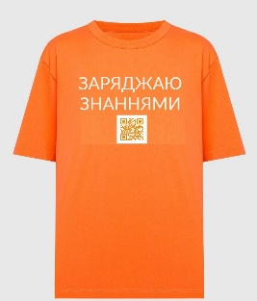 | T-shirt orange color, size L with printed phrase (approximately 5*10 cm) with QR code (QR code size - 4*4 cm) with a orange color | Футболка оранжевого цвета, размер L с напечатанной фразой (примерно 5*10 см) з QR-кодом (розмір QR-коду - 4*4 см) оранжевого кольору | 50 | 75 Zhylyanska St., Kyiv, UNHCR office/вул. Жилянська 7, Київ, офіс УВКБ ООН | 5 per one pack | pcs./шт. |  | UAH -

Total with DAP, excl. VAT/ Всього з DAP, без ПДВ |  |  |  |  |  |  |  |  |  |  | UAH -
VAT from TOTAL (Please indicate separately) / Всього ПДВ від загальної суми (Будь ласка, вкажіть окремо)
 |  |  |  |  |  |  |  |  |  |  | UAH -
 | BY SUBMITTING THIS OFFER OUR COMPANY CERTIFIES THE DELIVERY LEAD TIME WILL NOT EXCEED 8 WORKING DAYS UPON UNHCR PLACES THE ORDER
 | НАДАВШИ ЦЮ ПРОПОЗИЦІЮ, НАША КОМПАНІЯ ПІДТВЕРДЖУЄ, ЩО ЧАС ДОСТАВКИ НЕ ПЕРЕВИЩУВАТИМЕ 8 РОБОЧИХ ДНІВ ПІСЛЯ ЗАМОВЛЕННЯ МАТЕРІАЛІВ УВКБ ООН

 | NAME/ПІБ: ______________________________________________________

 | SIGNATURE/ПІДПИС: _____________________________________________

 | TITLE/ПОСАДА: ___________________________________________________

 | E-MAIL ______________________________________

 | NAME OF THE COMPANY/НАЗВА КОМПАНІЇ: ________________________

 | OFFICIAL STAMP/ПЕЧАТКА:

 | DATE/ДАТА:

